关系图
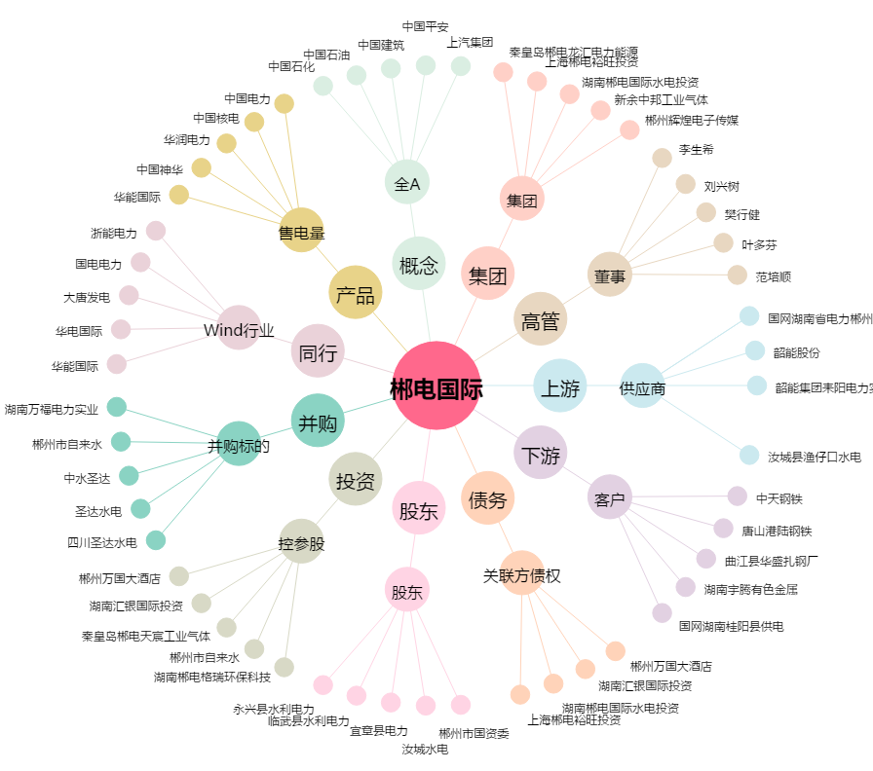
郴电国际[600969.SH] - 关系概览图

